Fig. 1
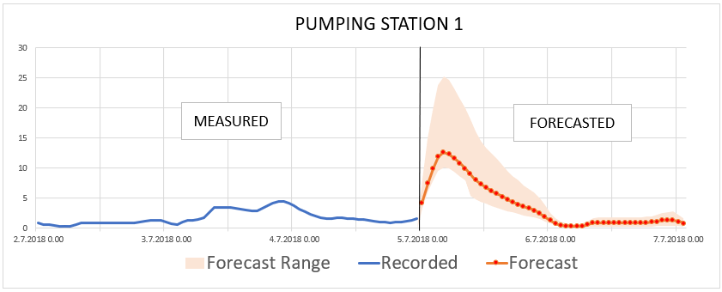

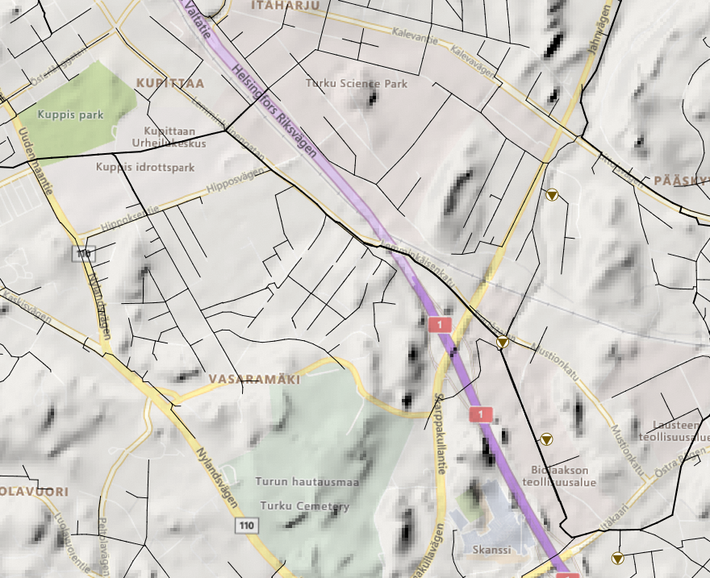

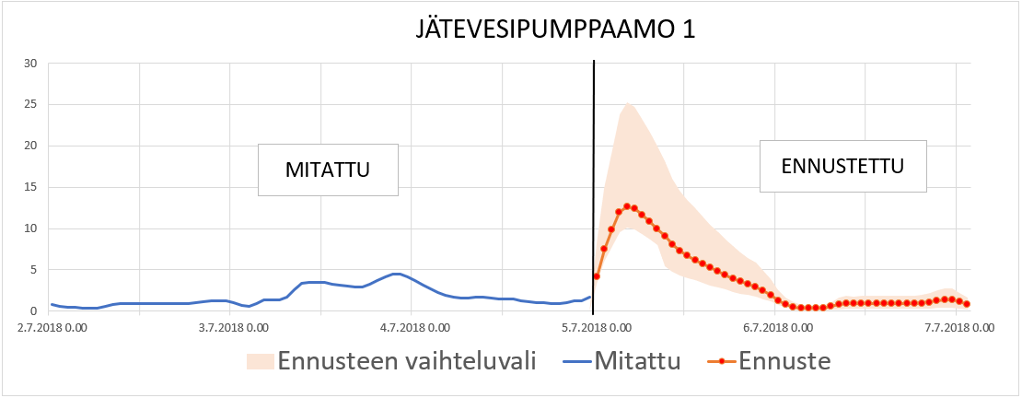

PUMPING STATION 1
 | Forecast - Lower Limit | Forecast Range | Recorded | Forecast
7/2/2018 |  |  | 0.83456468582
7/2/2018 |  |  | 0.6433429718
7/2/2018 |  |  | 0.527972579
7/2/2018 |  |  | 0.42974704504
7/2/2018 |  |  | 0.34436759353
7/2/2018 |  |  | 0.32898205519
7/2/2018 |  |  | 0.37017834187
7/2/2018 |  |  | 0.54757088423
7/2/2018 |  |  | 0.823392272
7/2/2018 |  |  | 0.91663730145
7/2/2018 |  |  | 0.88821780682
7/2/2018 |  |  | 0.89599835873
7/2/2018 |  |  | 0.91694021225
7/2/2018 |  |  | 0.91764163971
7/2/2018 |  |  | 0.91315537691
7/2/2018 |  |  | 0.91777700186
7/2/2018 |  |  | 0.91778546572
7/2/2018 |  |  | 0.92437148094
7/2/2018 |  |  | 0.94304609299
7/2/2018 |  |  | 0.99109226465
7/2/2018 |  |  | 1.1000207663
7/2/2018 |  |  | 1.2484918833
7/2/2018 |  |  | 1.3019634485
7/2/2018 |  |  | 1.293037653
7/3/2018 |  |  | 0.99088937044
7/3/2018 |  |  | 0.6768039465
7/3/2018 |  |  | 0.63542491198
7/3/2018 |  |  | 0.98078405857
7/3/2018 |  |  | 1.3246929646
7/3/2018 |  |  | 1.377441287
7/3/2018 |  |  | 1.4249328375
7/3/2018 |  |  | 1.7242308855
7/3/2018 |  |  | 2.5995547771
7/3/2018 |  |  | 3.4189116955
7/3/2018 |  |  | 3.4933395386
7/3/2018 |  |  | 3.4875488281
7/3/2018 |  |  | 3.4461653233
7/3/2018 |  |  | 3.2924275398
7/3/2018 |  |  | 3.2060461044
7/3/2018 |  |  | 3.0431628227
7/3/2018 |  |  | 2.9131908417
7/3/2018 |  |  | 2.9022414684
7/3/2018 |  |  | 3.2552289963
7/3/2018 |  |  | 3.7016949654
7/3/2018 |  |  | 4.1185421944
7/3/2018 |  |  | 4.4406647682
7/3/2018 |  |  | 4.4945425987
7/3/2018 |  |  | 4.1934480667
7/4/2018 |  |  | 3.6780414581
7/4/2018 |  |  | 3.1375994682
...

JÄTEVESIPUMPPAAMO 1
 | Forecast - Lower Limit | Ennusteen vaihteluvali | Mitattu | Ennuste
7/2/2018 |  |  | 0.83456468582
7/2/2018 |  |  | 0.6433429718
7/2/2018 |  |  | 0.527972579
7/2/2018 |  |  | 0.42974704504
7/2/2018 |  |  | 0.34436759353
7/2/2018 |  |  | 0.32898205519
7/2/2018 |  |  | 0.37017834187
7/2/2018 |  |  | 0.54757088423
7/2/2018 |  |  | 0.823392272
7/2/2018 |  |  | 0.91663730145
7/2/2018 |  |  | 0.88821780682
7/2/2018 |  |  | 0.89599835873
7/2/2018 |  |  | 0.91694021225
7/2/2018 |  |  | 0.91764163971
7/2/2018 |  |  | 0.91315537691
7/2/2018 |  |  | 0.91777700186
7/2/2018 |  |  | 0.91778546572
7/2/2018 |  |  | 0.92437148094
7/2/2018 |  |  | 0.94304609299
7/2/2018 |  |  | 0.99109226465
7/2/2018 |  |  | 1.1000207663
7/2/2018 |  |  | 1.2484918833
7/2/2018 |  |  | 1.3019634485
7/2/2018 |  |  | 1.293037653
7/3/2018 |  |  | 0.99088937044
7/3/2018 |  |  | 0.6768039465
7/3/2018 |  |  | 0.63542491198
7/3/2018 |  |  | 0.98078405857
7/3/2018 |  |  | 1.3246929646
7/3/2018 |  |  | 1.377441287
7/3/2018 |  |  | 1.4249328375
7/3/2018 |  |  | 1.7242308855
7/3/2018 |  |  | 2.5995547771
7/3/2018 |  |  | 3.4189116955
7/3/2018 |  |  | 3.4933395386
7/3/2018 |  |  | 3.4875488281
7/3/2018 |  |  | 3.4461653233
7/3/2018 |  |  | 3.2924275398
7/3/2018 |  |  | 3.2060461044
7/3/2018 |  |  | 3.0431628227
7/3/2018 |  |  | 2.9131908417
7/3/2018 |  |  | 2.9022414684
7/3/2018 |  |  | 3.2552289963
7/3/2018 |  |  | 3.7016949654
7/3/2018 |  |  | 4.1185421944
7/3/2018 |  |  | 4.4406647682
7/3/2018 |  |  | 4.4945425987
7/3/2018 |  |  | 4.1934480667
7/4/2018 |  |  | 3.6780414581
7/4/2018 |  |  | 3.1375994682
...
MEASURED
FORECASTED

MITATTU
ENNUSTETTU

time | Recorded | Forecast | Forecast - Lower Limit | Forecast Range
7/2/18 | 0.83456468582
7/2/18 | 0.6433429718
7/2/18 | 0.527972579
7/2/18 | 0.42974704504
7/2/18 | 0.34436759353
7/2/18 | 0.32898205519
7/2/18 | 0.37017834187
7/2/18 | 0.54757088423
7/2/18 | 0.823392272
7/2/18 | 0.91663730145
7/2/18 | 0.88821780682
7/2/18 | 0.89599835873
7/2/18 | 0.91694021225
7/2/18 | 0.91764163971
7/2/18 | 0.91315537691
7/2/18 | 0.91777700186
7/2/18 | 0.91778546572
7/2/18 | 0.92437148094
7/2/18 | 0.94304609299
7/2/18 | 0.99109226465
7/2/18 | 1.1000207663
7/2/18 | 1.2484918833
7/2/18 | 1.3019634485
7/2/18 | 1.293037653
7/3/18 | 0.99088937044
7/3/18 | 0.6768039465
7/3/18 | 0.63542491198
7/3/18 | 0.98078405857
7/3/18 | 1.3246929646
7/3/18 | 1.377441287
7/3/18 | 1.4249328375
7/3/18 | 1.7242308855
7/3/18 | 2.5995547771
7/3/18 | 3.4189116955
7/3/18 | 3.4933395386
7/3/18 | 3.4875488281
7/3/18 | 3.4461653233
7/3/18 | 3.2924275398
7/3/18 | 3.2060461044
7/3/18 | 3.0431628227
7/3/18 | 2.9131908417
7/3/18 | 2.9022414684
7/3/18 | 3.2552289963
7/3/18 | 3.7016949654
7/3/18 | 4.1185421944
7/3/18 | 4.4406647682
7/3/18 | 4.4945425987
7/3/18 | 4.1934480667
7/4/18 | 3.6780414581
7/4/18 | 3.1375994682
7/4/18 | 2.6706550121
7/4/18 | 2.2761185169
7/4/18 | 1.9705952406
7/4/18 | 1.741871953
7/4/18 | 1.5873843431
7/4/18 | 1.5940719843
7/4/18 | 1.7182221413
7/4/18 | 1.7142937183
7/4/18 | 1.6003961563
7/4/18 | 1.5276408195
7/4/18 | 1.4824802876
7/4/18 | 1.4823001623
7/4/18 | 1.3142926693
7/4/18 | 1.1577241421
7/4/18 | 1.049882412
7/4/18 | 1.0120248795
7/4/18 | 0.93926441669
7/4/18 | 0.95380461216
7/4/18 | 1.0885430574
7/4/18 | 1.2332949638
7/4/18 | 1.285058856
7/4/18 | 1.6554843187
7/5/18 |  | 4.144969463 | 3.315975571 | 4.973963356
7/5/18 |  | 7.45593071 | 5.964744568 | 8.947116852
7/5/18 |  | 9.825630188 | 7.86050415 | 11.79075623
7/5/18 |  | 11.91539001 | 9.532312012 | 14.29846802
7/5/18 |  | 12.64560223 | 10.11648178 | 15.17472267
7/5/18 |  | 12.36997986 | 9.895983887 | 14.84397583
7/5/18 |  | 11.65488052 | 9.323904419 | 13.98585663
7/5/18 |  | 10.82075119 | 8.656600952 | 12.98490143
7/5/18 |  | 9.957023621 | 7.965618896 | 11.94842834
7/5/18 |  | 9.051767349 | 5.43106041 | 12.67247429
7/5/18 |  | 8.04114151 | 4.824684906 | 11.25759811
7/5/18 |  | 7.287469387 | 4.372481632 | 10.20245714
7/5/18 |  | 6.704276085 | 4.022565651 | 9.385986519
7/5/18 |  | 6.212501526 | 3.727500916 | 8.697502136
7/5/18 |  | 5.733276367 | 3.43996582 | 8.026586914
7/5/18 |  | 5.247976303 | 3.148785782 | 7.347166824
FORECASTED
FORECASTED
7/5/18 |  | 4.783981323 | 2.870388794 | 6.697573853
FORECASTED
7/5/18 |  | 4.353715897 | 2.612229538 | 6.095202255
7/5/18 |  | 3.955840349 | 2.37350421 | 5.538176489
7/5/18 |  | 3.566182613 | 2.139709568 | 4.992655659
7/5/18 |  | 3.250699997 | 1.950419998 | 4.550979996
7/5/18 |  | 2.958839178 | 1.775303507 | 4.142374849
7/5/18 |  | 2.456626415 | 1.473975849 | 3.439276981
7/5/18 |  | 1.930626035 | 1.158375621 | 2.702876449
7/6/18 |  | 1.267167449 | 0.760300469 | 1.774034429
7/6/18 |  | 0.800680697 | 0.480408418 | 1.120952976
7/6/18 |  | 0.519436538 | 0.155830961 | 0.883042115
7/6/18 |  | 0.386961877 | 0.116088563 | 0.657835191
7/6/18 |  | 0.339472592 | 0.101841778 | 0.577103406
7/6/18 |  | 0.328625262 | 0.098587579 | 0.558662945
7/6/18 |  | 0.370789766 | 0.11123693 | 0.630342603
7/6/18 |  | 0.552613199 | 0.16578396 | 0.939442438
7/6/18 |  | 0.832877398 | 0.249863219 | 1.415891576
7/6/18 |  | 0.931083977 | 0.279325193 | 1.582842761
7/6/18 |  | 0.907481432 | 0.27224443 | 1.542718434
7/6/18 |  | 0.919152737 | 0.275745821 | 1.562559652
7/6/18 |  | 0.935265362 | 0.280579609 | 1.589951116
7/6/18 |  | 0.933230221 | 0.279969066 | 1.586491376
7/6/18 |  | 0.93063587 | 0.279190761 | 1.582080978
7/6/18 |  | 0.929388702 | 0.278816611 | 1.579960793
7/6/18 |  | 0.928101778 | 0.278430533 | 1.577773023
7/6/18 |  | 0.926828623 | 0.278048587 | 1.575608659
7/6/18 |  | 0.94108206 | 0.282324618 | 1.599839503
7/6/18 |  | 0.985045731 | 0.295513719 | 1.674577743
7/6/18 |  | 1.094281316 | 0.328284395 | 1.860278237
7/6/18 |  | 1.252439141 | 0.375731742 | 2.12914654
7/6/18 |  | 1.367698312 | 0.410309494 | 2.32508713
7/6/18 |  | 1.377396703 | 0.413219011 | 2.341574395
7/7/18 |  | 1.10460794 | 0.331382382 | 1.877833498
7/7/18 |  | 0.819705725 | 0.245911717 | 1.393499732

Fig. 2
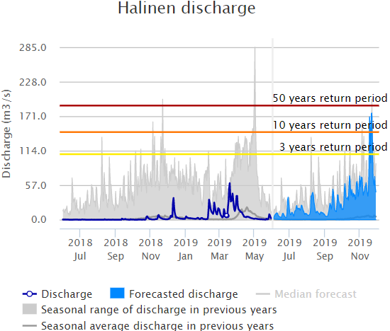
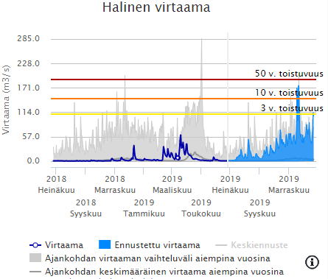

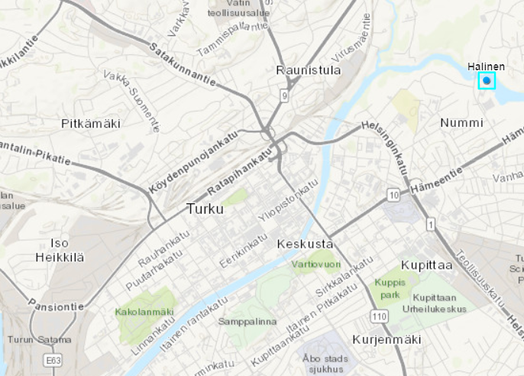

Fig. 3
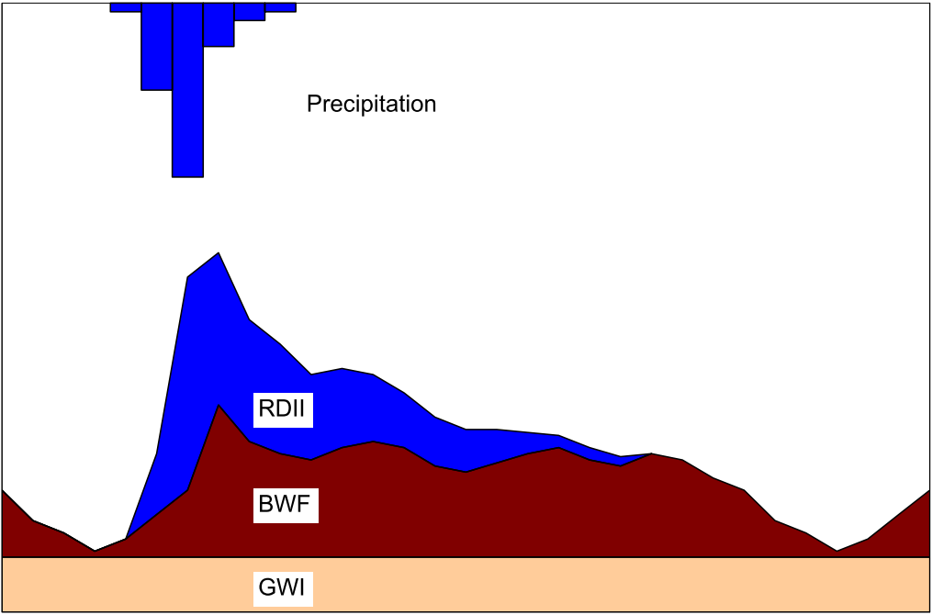
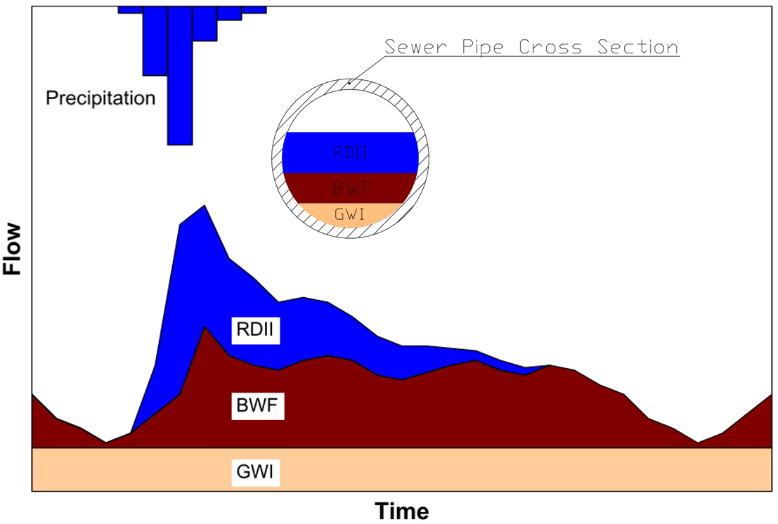
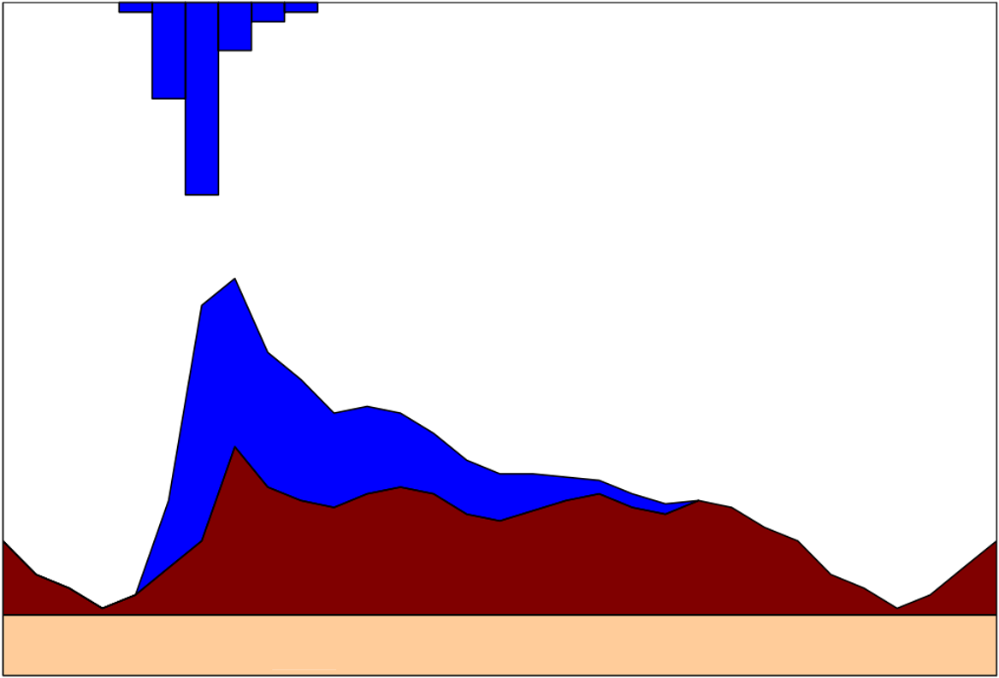
Viemäriputken poikkileikkaus
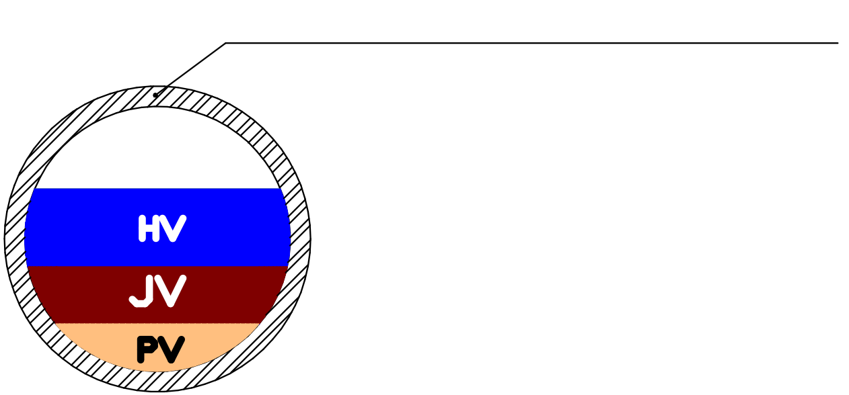

Sadanta

Virtaus

Hulevesivuoto

Asutusjätevesi

Pohjavesivuoto

Aika

